상품제안서
르웨이 풀컬러 PVC 파우치 | 상품코드: S48288

 |  |  |  |  |  |  | 02-713-8555 | www.synergygift.co.kr
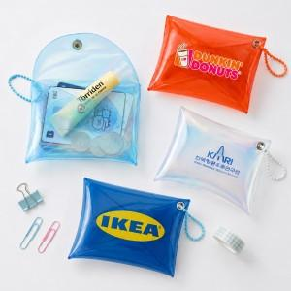 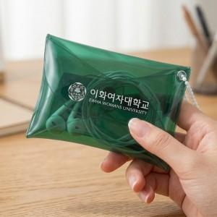 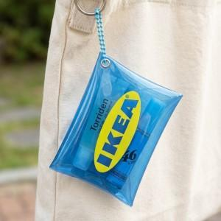

【상세/제작정보】 | <p><span style="font-size: 14pt;">※ 원산지 표기 스티커 별도 문의</span></p>

【인쇄/포장옵션】 | 풀칼라 / OPP(비닐)

【공급단가】 | 수량 | 500~ | 1,000~ | 3,000~ | 5,000~ | 10,000~
*VAT별도 | 단가 | 3,390원 | 3,310원 | 3,250원 | 3,200원 | 3,130원

【상품 URL】 | https://www.synergygift.co.kr:443/src/goods_detail.php?gdno=48288

